Tabelle1
 | Art-Nr: | Farbe: | 40 | 41 | 42 | 43 | 44 | 45 | 46 | LOT | Karton | Gesamt: | UVP
 | 527 | Green |  | 1 | 2 | 3 | 2 | 2 |  | 10 | 4 | 40 | 169.00 €
 | 527 | lose |  | 1 | 1 | 3 | 2 | 2 |  |  |  | 9
 | 246 | Brown |  | 1 | 2 | 3 | 2 | 2 |  | 10 | 13 | 130 | 139.00 €
 | 246 | brown lose |  |  |  |  |  |  |  |  |  | 0
 | 246 | Black |  | 1 | 2 | 3 | 2 | 2 |  | 10 | 13 | 130 | 139.00 €
 |  | lose |  | 1 | 3 | 3 | 1 | 2 |  |  |  | 10
 | Art-Nr: | Farbe: | 40 | 41 | 42 | 43 | 44 | 45 | 46 | LOT | Karton | Gesamt: | UVP
 | 9000-12 | Blue-Red-Taba |  | 8 |  |  |  |  |  |  |  | 8 | 149.00 €
 | 9000-12 | Dark-Blue-Brown |  | 2 | 2 | 2 | 2 | 0 |  | 8 | 3 | 24 | 149.00 €
 | 9000-12 |  |  | 23 | 21 | 16 | 17 |  |  |  |  | 77 | 149.00 €
 | 9000-12 | Navy-Blue-Taba |  | 2 | 2 | 2 | 2 | 0 |  | 8 | 5 | 40 | 149.00 €
 | 9000-12 |  |  | 35 | 31 | 27 | 31 |  |  |  |  | 124 | 149.00 €
ohne Bild | 9000-12 | Blue-Tapa |  | 14 | 11 | 7 | 7 |  |  |  |  | 39 | 149.00 €
 | Model 528 1 | Brown |  |  |  |  |  |  |  |  |  | 0 | 164.95 €
 | Model 528 1 |  |  | 2 | 4 | 14 | 3 |  |  |  |  | 23 | 164.95 €
 | Model 528 32 | Black |  |  |  |  |  |  |  |  |  | 0 | 164.95 €
 | Model 528 32 |  |  | 7 | 15 | 19 | 14 | 8 |  |  |  | 63 | 164.95 €

 | Art-Nr: | Farbe: | 40 | 41 | 42 | 43 | 44 | 45 | 46 | LOT | Karton | Gesamt: | UVP
 | Model 215 26 | Brown |  | 1 | 2 | 2 | 2 | 1 |  | 8 | 4 | 32 | 164.95 €
 | Model 215 26 |  |  | 12 | 30 | 29 | 34 | 13 |  |  |  | 118 | 164.95 €
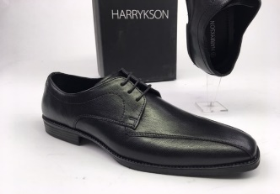 | Model 55855 | Black |  |  | 1 | 3 | 3 | 2 | 1 | 10 | 7 | 70 | 99.00 €
 |  | lose |  |  | 1 | 2 | 2 | 2 | 1 |  |  | 8
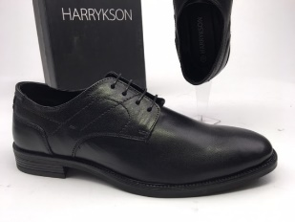 | Model 55854 | Black |  |  | 1 | 3 | 3 | 2 | 1 | 10 | 8 | 80 | 99.00 €
 |  | lose |  |  |  | 2 | 3 | 2 | 1 |  |  | 8
 | MGN-19 | Tan / Olive |  |  | 2 | 3 | 2 | 2 | 1 | 10 | 36 | 360 | 129.90 €
 |  | lose |  |  | 1 | 3 | 2 | 2 | 1 |  |  | 9
 | Art-Nr: | Farbe: | 40 | 41 | 42 | 43 | 44 | 45 | 46 | LOT | Karton | Gesamt: | UVP
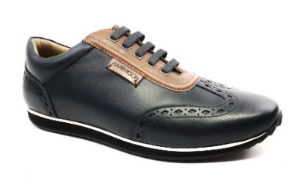 | MGN-19 | Navy / Tan |  |  | 2 | 3 | 2 | 2 | 1 | 10 | 32 | 320 | 129.90 €
 |  | lose |  |  | 1 | 3 |  | 2 | 1 |  |  | 7
 | Blue - 17 | Brown / Brown |  |  | 2 | 3 | 2 | 2 | 1 | 10 | 14 | 140 | 139.90 €
 |  | Brown / Brown |  |  | 2 | 3 |  | 1 | 1 |  |  | 7
 | Blue - 17 | Brown / Blue |  |  | 2 | 3 | 2 | 2 | 1 | 10 | 12 | 120 | 139.90 €
 |  | Brown / Blue |  |  | 1 | 3 | 2 | 2 | 1 |  |  | 9 | 139.90 €
 | Blue - 01 | Black |  |  | 2 | 3 | 2 | 2 | 1 | 10 | 20 | 200 | 139.90 €
 |  | lose |  |  | 1 | 2 | 1 |  |  |  |  | 4 | 139.90 €
 | Blue - 16 | Brown |  |  | 2 | 3 | 2 | 2 | 1 | 10 | 11 | 110 | 139.90 €
 | Blue - 16 | lose |  |  | 1 |  | 2 | 1 | 1 |  |  | 5 | 139.90 €
 | Art-Nr: | Farbe: | 40 | 41 | 42 | 43 | 44 | 45 | 46 | LOT | Karton | Gesamt: | UVP
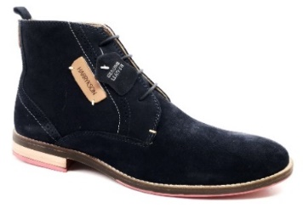 | App - 07 | Blue / Navy |  |  | 2 | 3 | 2 | 2 | 1 | 10 | 14 | 140 | 169.00 €
 | App - 07 | lose |  |  | 1 |  | 1 | 2 | 1 |  |  | 5 | 169.00 €
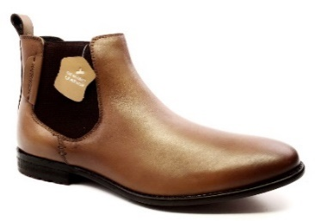 | 423 - 66 | Tan |  |  | 2 | 3 | 2 | 2 | 1 | 10 | 11 | 110 | 169.00 €
 |  | lose |  |  | 1 | 3 | 2 | 2 | 1 |  |  | 9 | 169.00 €
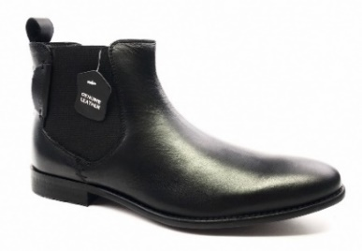 | 423 - 66 | Black |  |  | 2 | 3 | 2 | 2 | 1 | 10 | 13 | 130 | 169.00 €
 | 423 - 66 | lose |  |  |  | 2 | 3 | 2 | 1 |  |  | 8 | 169.00 €
 | 56810H | Black /Black |  |  |  | 3 | 3 | 2 | 1 | 10 | 15 | 150 | 119.00 €
 |  | lose |  |  |  | 2 | 3 | 2 | 1 |  |  | 8 | 169.00 €
 | Art-Nr: | Farbe: | 40 | 41 | 42 | 43 | 44 | 45 | 46 | LOT | Karton | Gesamt: | UVP
 | 56810H | Brown / Praline |  |  | 1 | 3 | 3 | 2 | 1 | 10 | 4 | 40 | 119.00 €
 |  | lose |  |  | 1 | 3 | 3 |  | 1 |  |  | 8 | 169.00 €
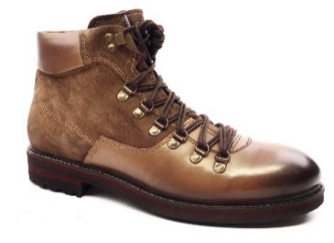 | 56966H | Tan / Tan |  |  | 1 | 3 | 3 | 2 | 1 | 10 | 2 | 20 | 129.00 €
 | lose | Tan / Tan |  |  | 1 |  | 2 | 2 | 1 |  |  | 6 | 129.00 €
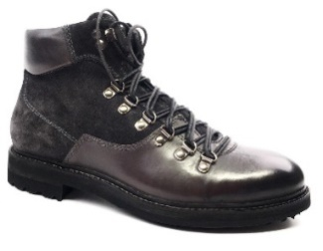 | 56966H | Grey / Shark |  |  | 1 | 3 | 3 | 2 | 1 | 10 | 1 | 10 | 129.00 €
 |  |  |  |  |  | 2 | 2 |  |  |  |  | 4
 | 57103H | Cognac |  |  | 1 | 3 | 3 | 2 | 1 | 10 | 5 | 50 | 99.00 €
 |  | lose |  |  | 1 | 2 | 3 | 2 | 1 |  |  | 9 | 169.00 €
ohne Bild | 160 | Brown | 7 | 21 | 14 | 19 | 19 | 5 |  |  |  | 85
ohne Bild | 160 | Black |  | 10 | 26 | 2 |  |  |  |  |  | 38
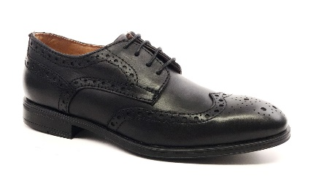 | 57103H | Black |  |  | 1 | 3 | 3 | 2 | 1 | 10 | 18 | 180 | 99.00 €
 |  | lose |  |  | 1 | 3 | 3 | 2 | 1 |  |  | 10 | 169.00 €
 |  |  |  |  |  |  |  |  |  |  |  | 3334

